721
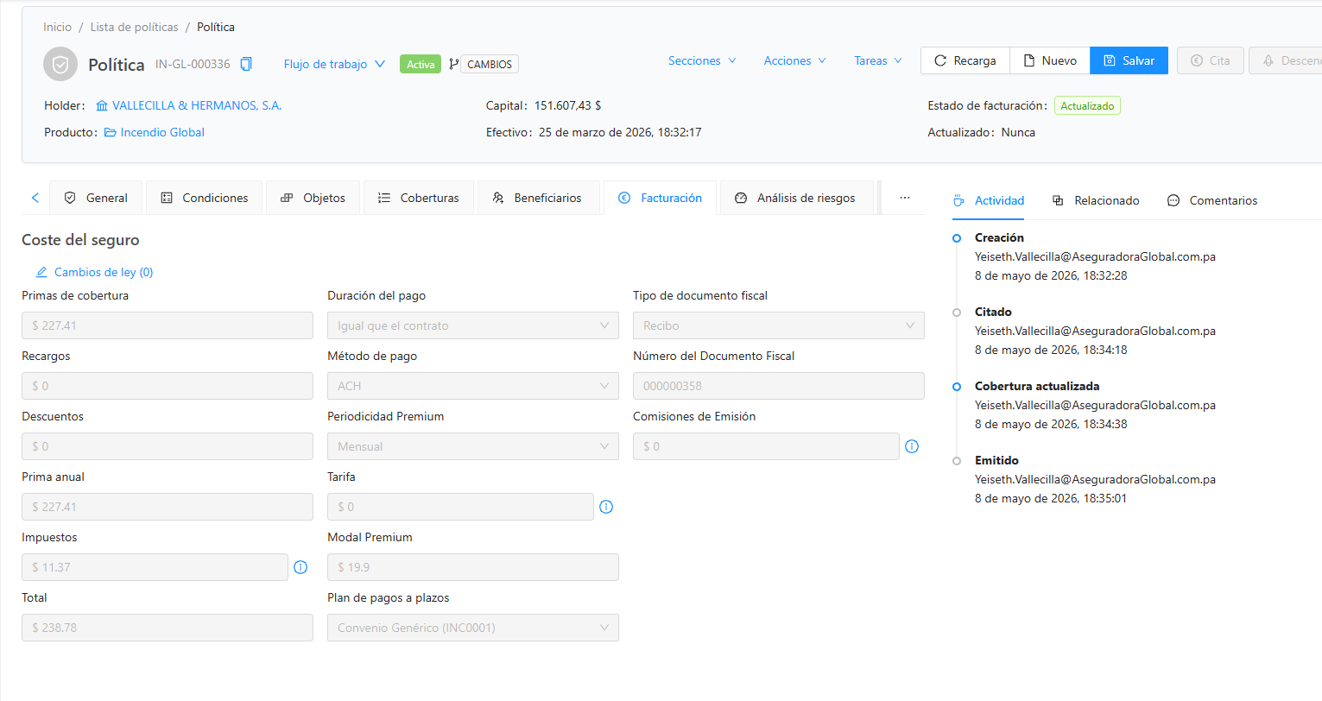
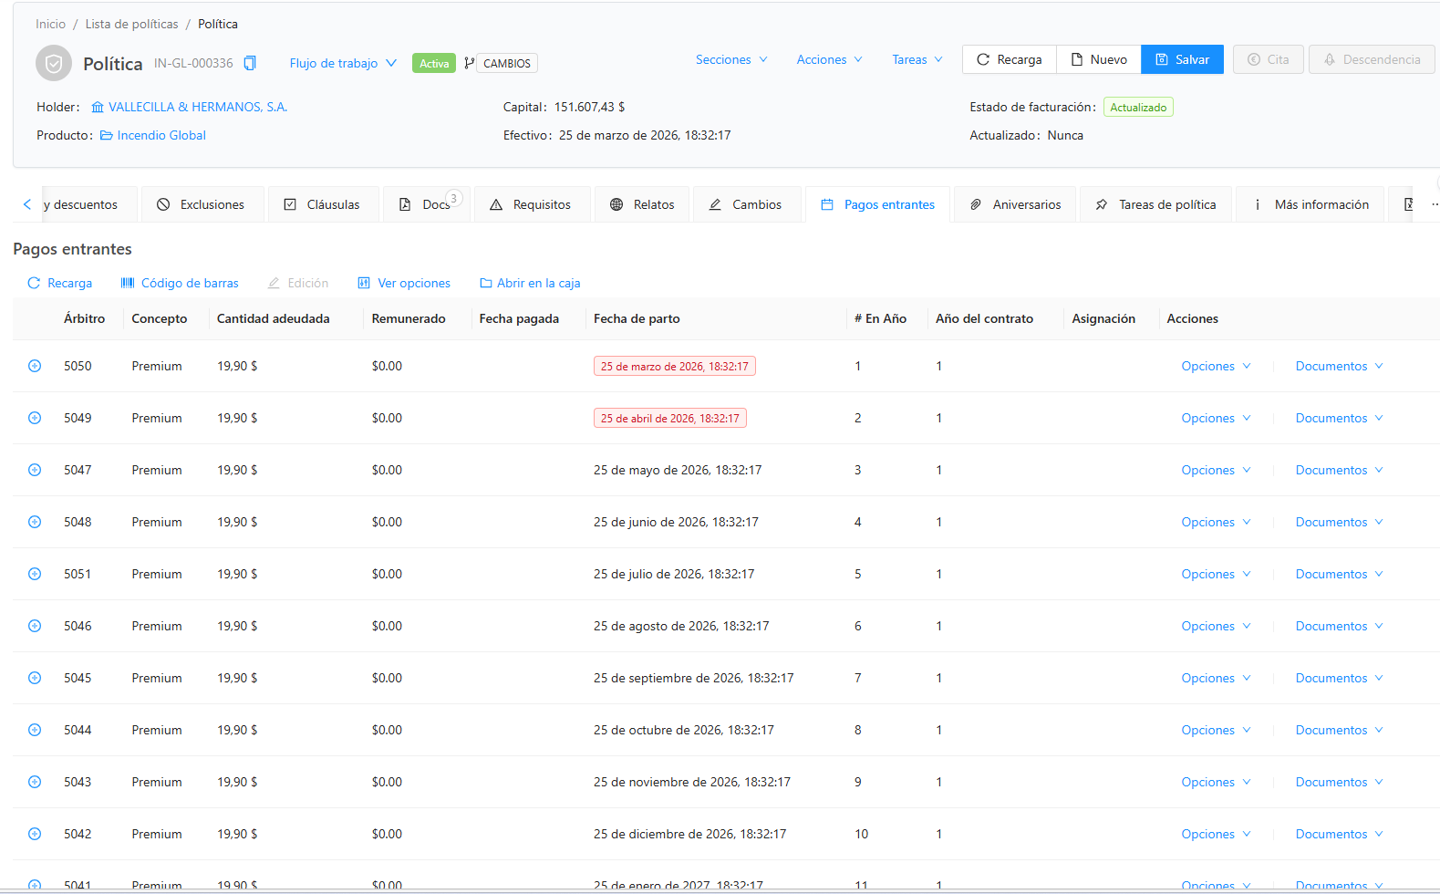
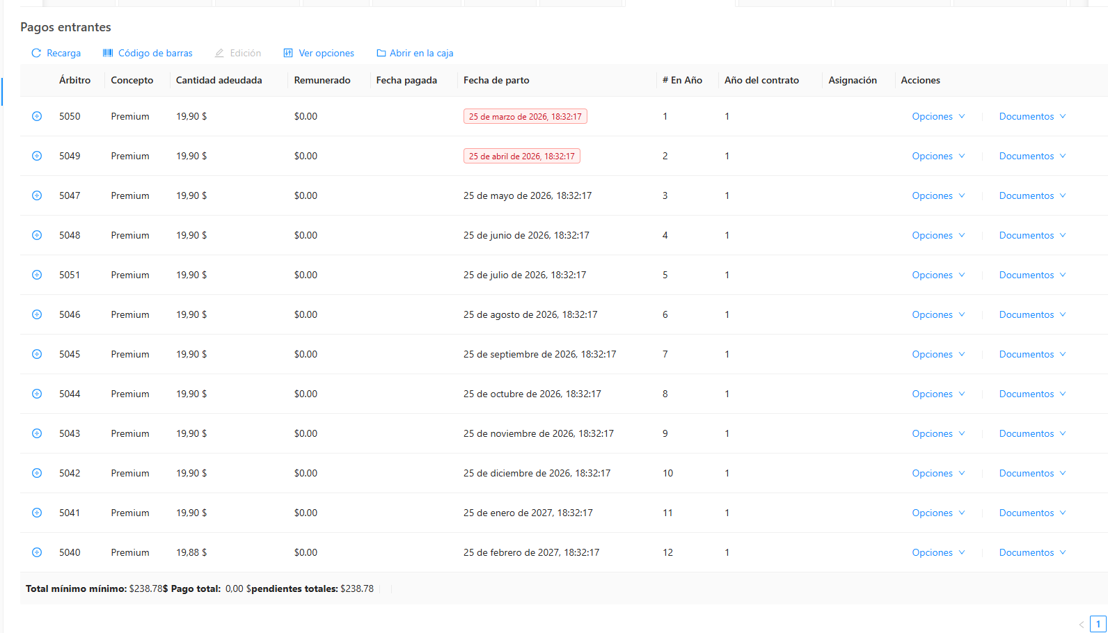
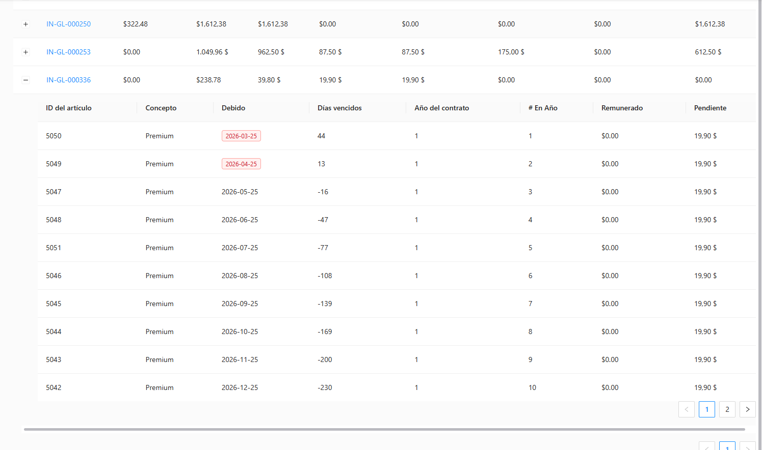
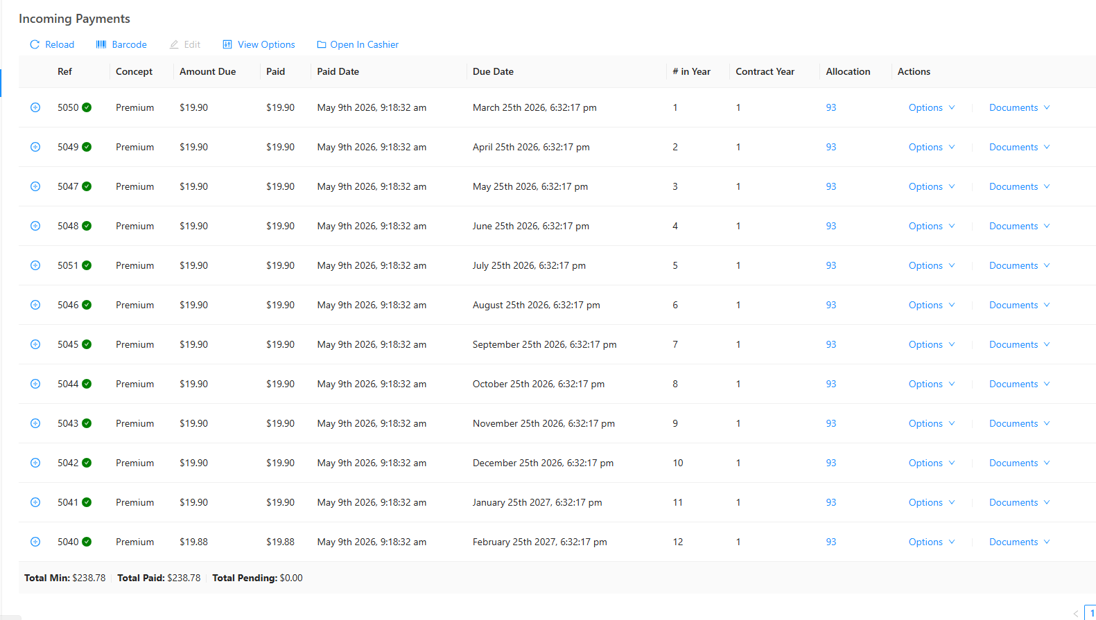
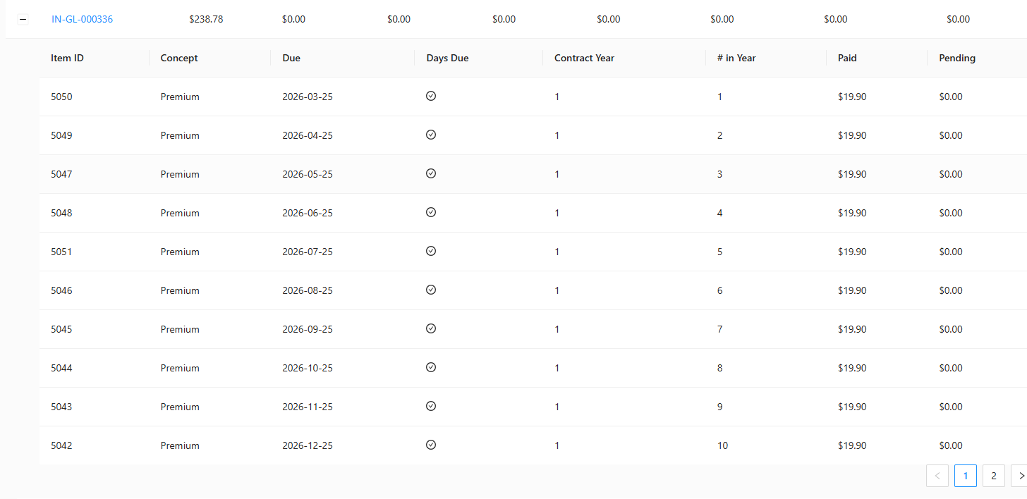
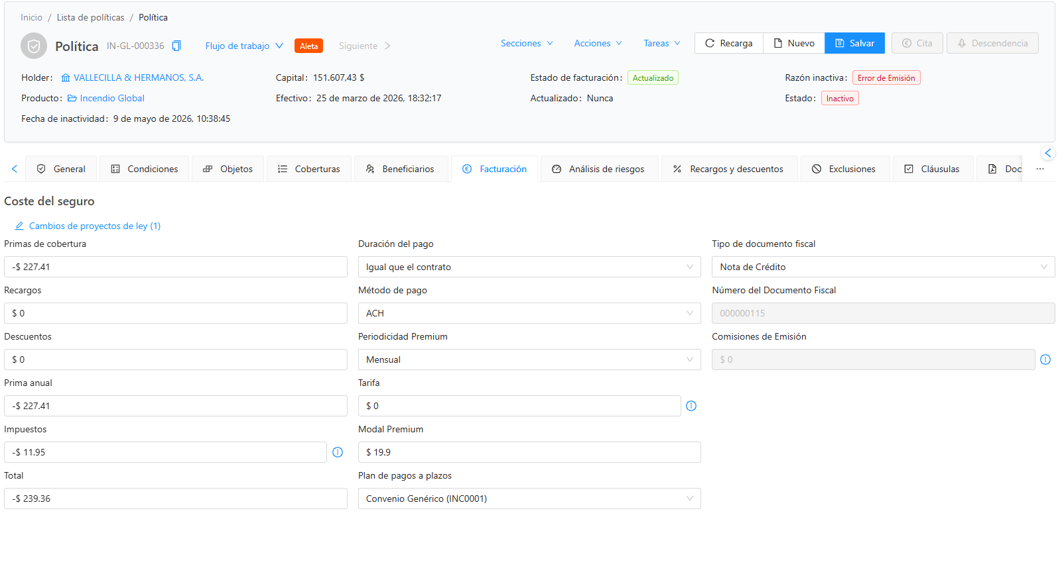
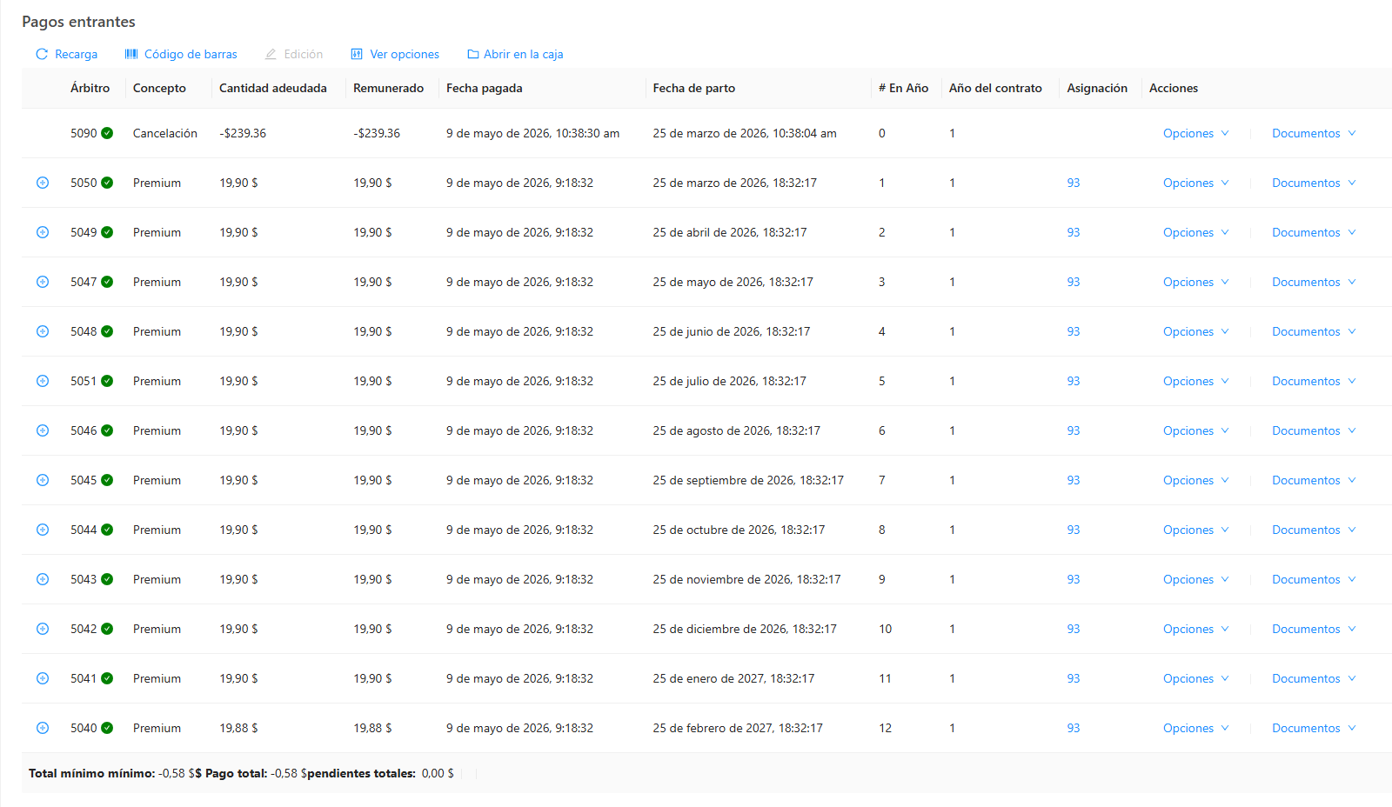
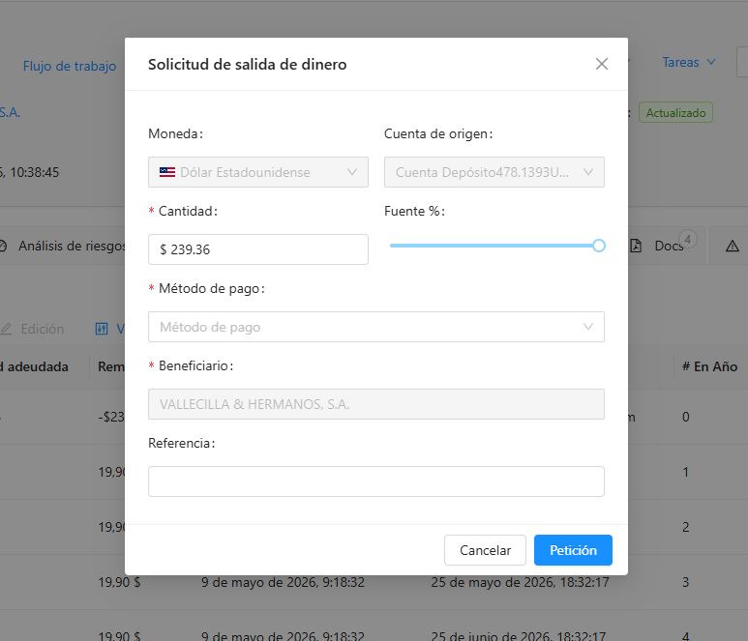
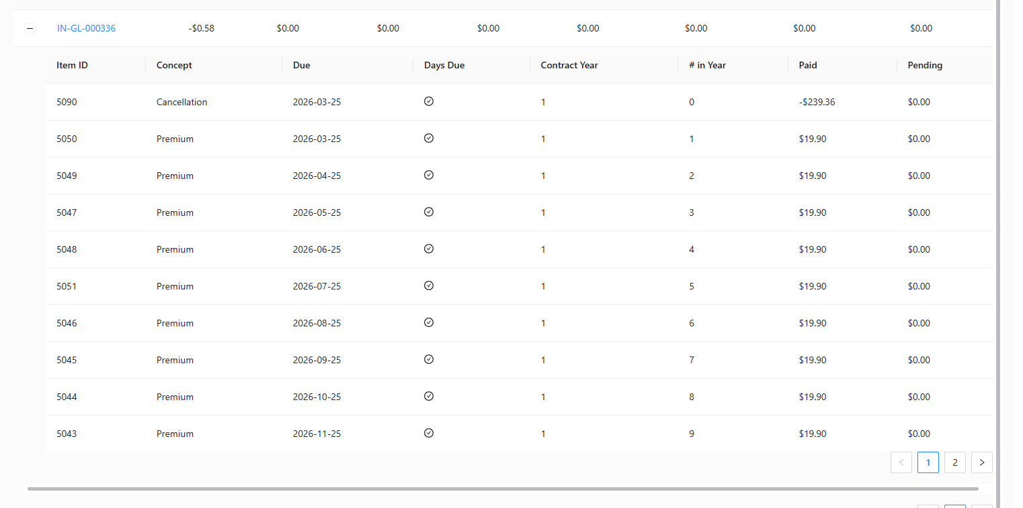
IN-GL-000336
721 | VALLECILLA & HERMANOS, S.A.
aplicar pago total, luego cancelación total con prima a devolver desde inicio de vigencia
error en el monto a devolver
NO ENCUENTRO LA MANERA DE TRASPASAR

720
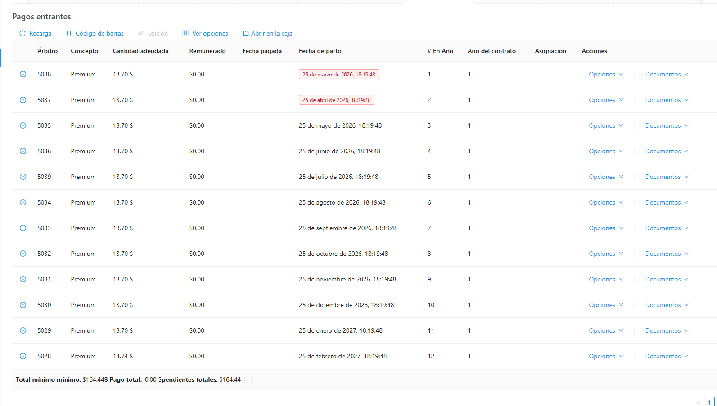
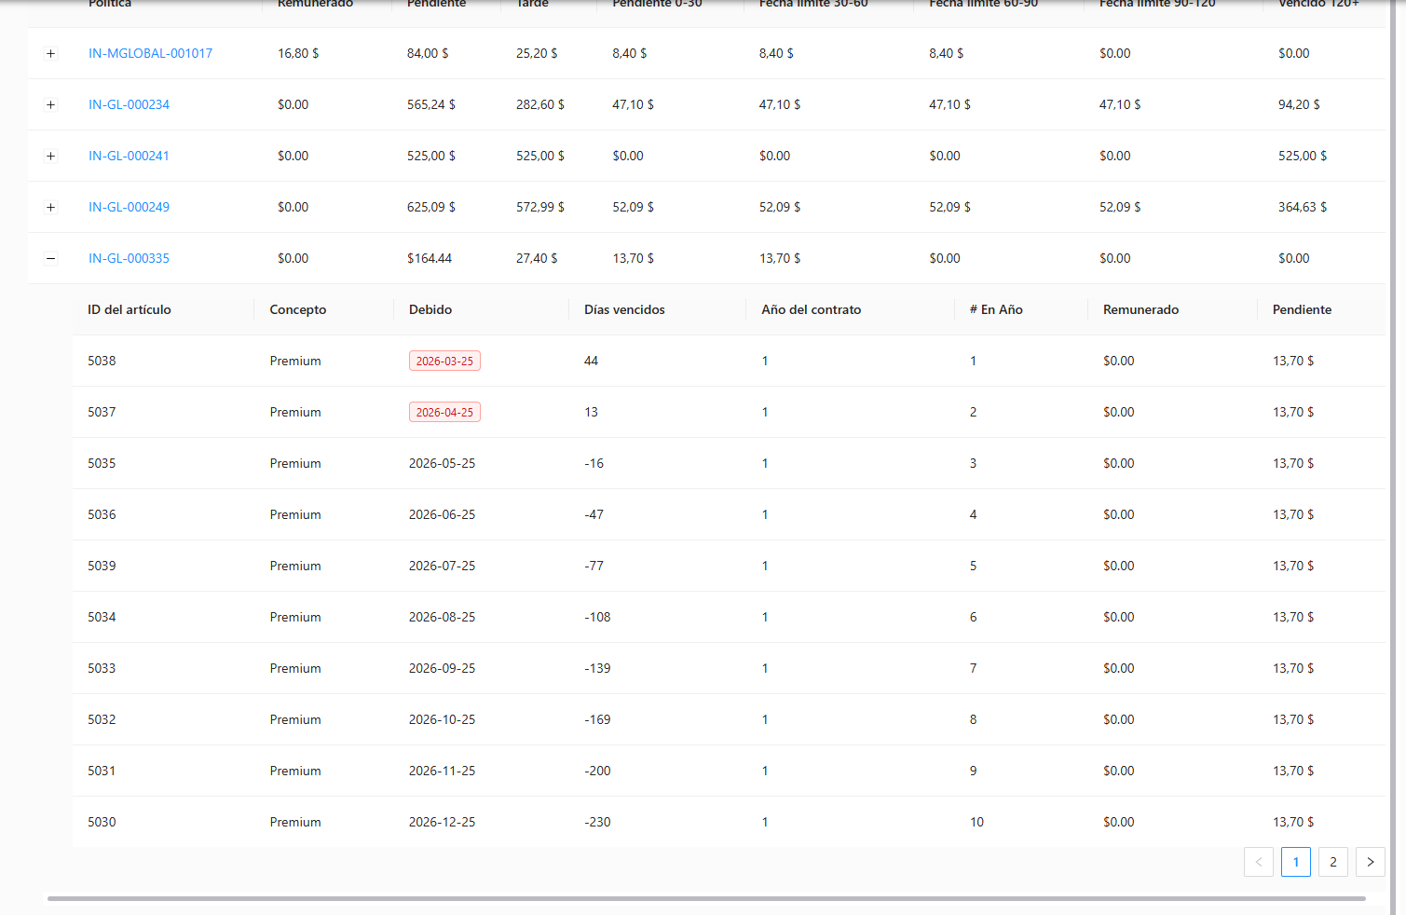
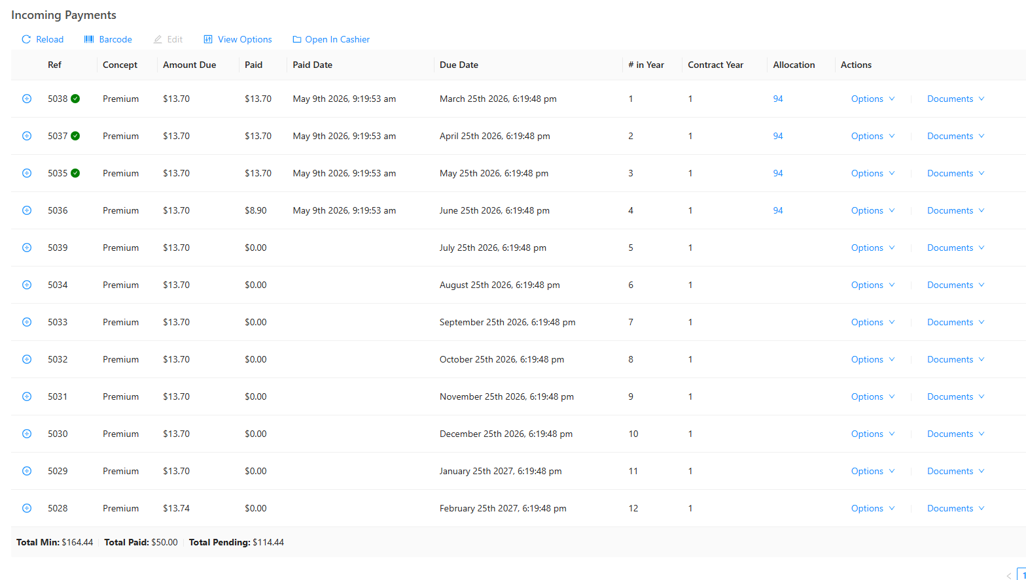
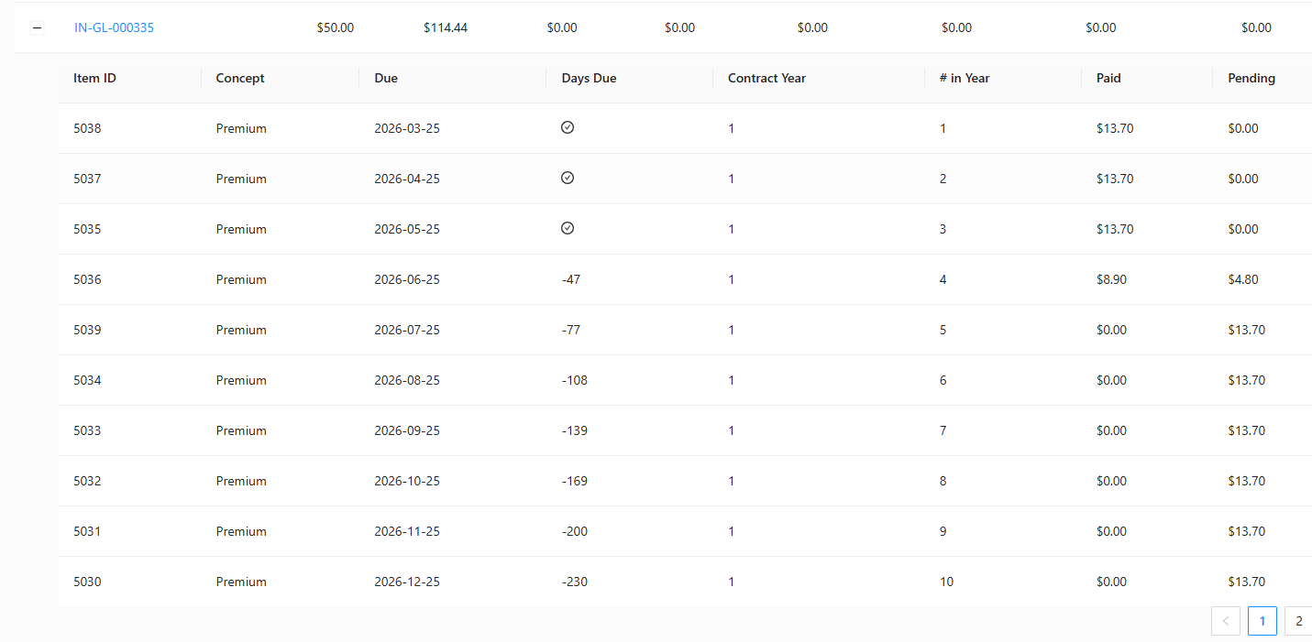
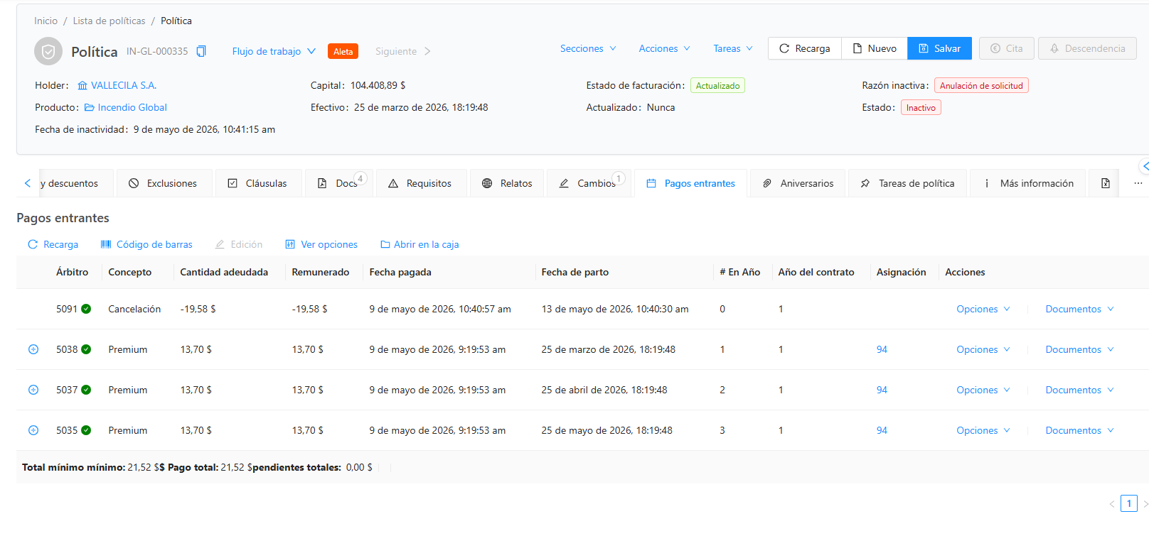
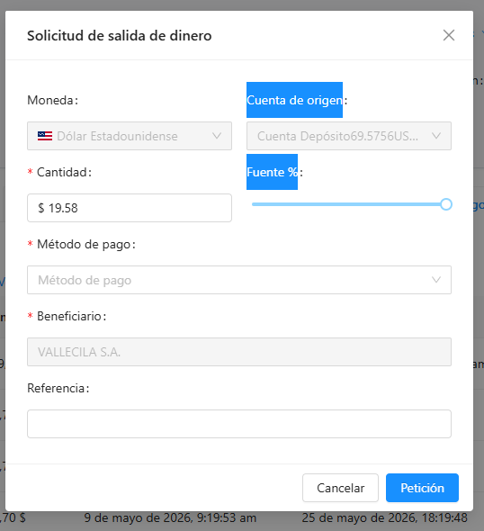
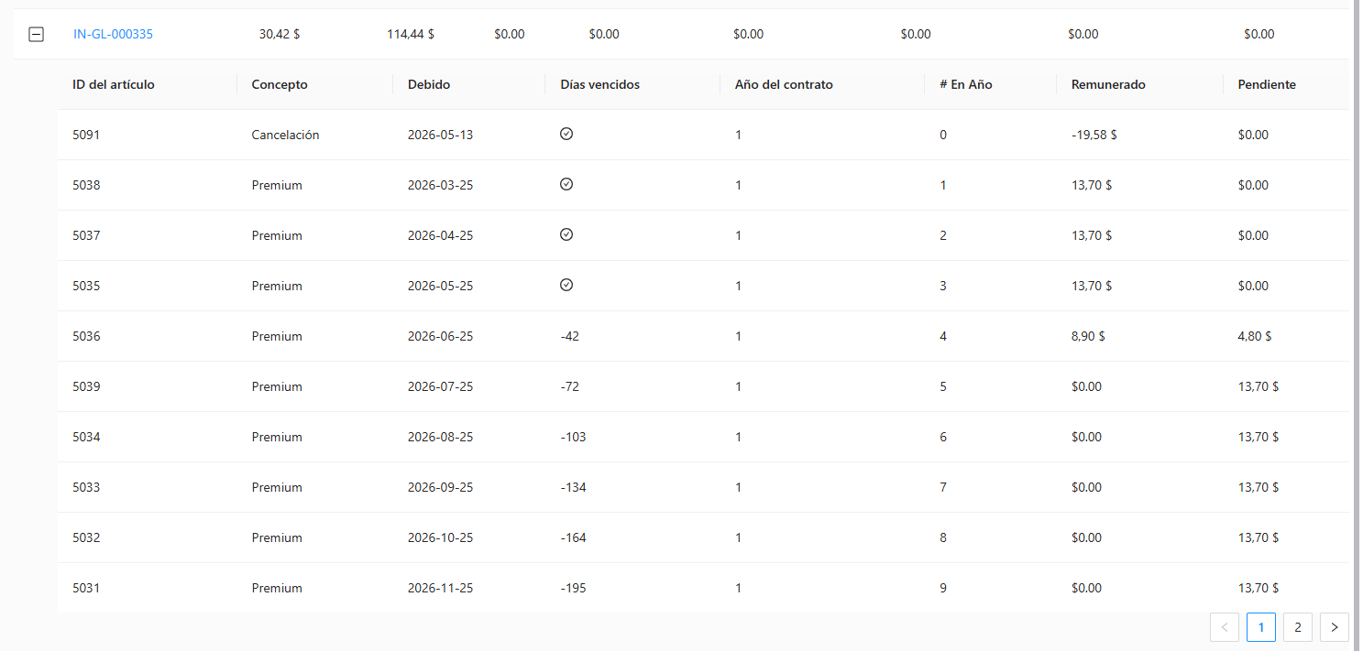
 |  |  |  |  | 2026-05-09
 |  |  | 164.44 | 0.45 | 2026-03-25
 |  |  |  | 0.45 | 2026-03-26
IN-GL-000335 |  | A COBRAR | 20.72 | 0.45 | 2026-03-27
720 | VALLECILA S.A. | PAGADO | 50 | 0.45 | 2026-03-28
aplicar pago de algunas cuotas y luego cancelación parcial con prima a devolver a fecha 13-5-26 y transferir crédito a otra póliza |  | DEVOLVER | 29.28 | 0.45 | 2026-03-29
REVISAR EL MONTO A DEVOLVER |  | Cancelación | 135.16 | 0.45 | 2026-03-30
 |  |  |  | 0.45 | 2026-03-31
 |  |  |  | 0.45 | 2026-04-01
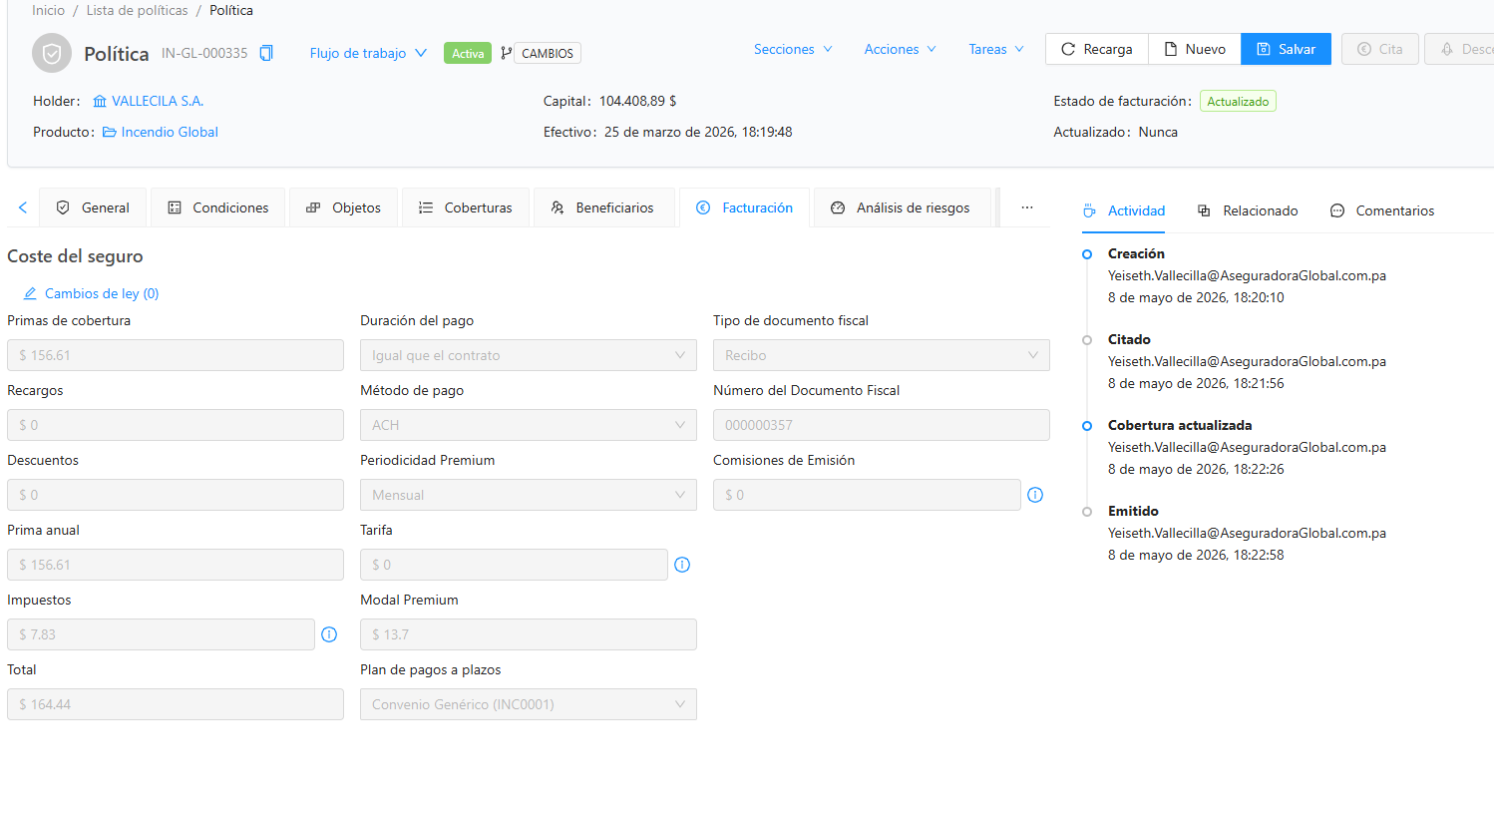
 |  |  |  | 0.45 | 2026-04-02
 |  |  |  | 0.45 | 2026-04-03
 |  |  |  | 0.45 | 2026-04-04
 |  |  |  | 0.45 | 2026-04-05
 |  |  |  | 0.45 | 2026-04-06
 |  |  |  | 0.45 | 2026-04-07
 |  |  |  | 0.45 | 2026-04-08
 |  |  |  | 0.45 | 2026-04-09
 |  |  |  | 0.45 | 2026-04-10
 |  |  |  | 0.45 | 2026-04-11
 |  |  |  | 0.45 | 2026-04-12
 |  |  |  | 0.45 | 2026-04-13
 |  |  |  | 0.45 | 2026-04-14
 |  |  |  | 0.45 | 2026-04-15
 |  |  |  | 0.45 | 2026-04-16
 |  |  |  | 0.45 | 2026-04-17
 |  |  |  | 0.45 | 2026-04-18
 |  |  |  | 0.45 | 2026-04-19
 |  |  |  | 0.45 | 2026-04-20
 |  |  |  | 0.45 | 2026-04-21
 |  |  |  | 0.45 | 2026-04-22
 |  |  |  | 0.45 | 2026-04-23
 |  |  |  | 0.45 | 2026-04-24
 |  |  |  | 0.45 | 2026-04-25
 |  |  |  | 0.45 | 2026-04-26
 |  |  |  | 0.45 | 2026-04-27
 |  |  |  | 0.45 | 2026-04-28
 |  |  |  | 0.45 | 2026-04-29
 |  |  |  | 0.45 | 2026-04-30
 |  |  |  | 0.45 | 2026-05-01
 |  |  |  | 0.45 | 2026-05-02
 |  |  |  | 0.45 | 2026-05-03
 |  |  |  | 0.45 | 2026-05-04
 |  |  |  | 0.45 | 2026-05-05
 |  |  |  | 0.45 | 2026-05-06
 |  |  |  | 0.45 | 2026-05-07
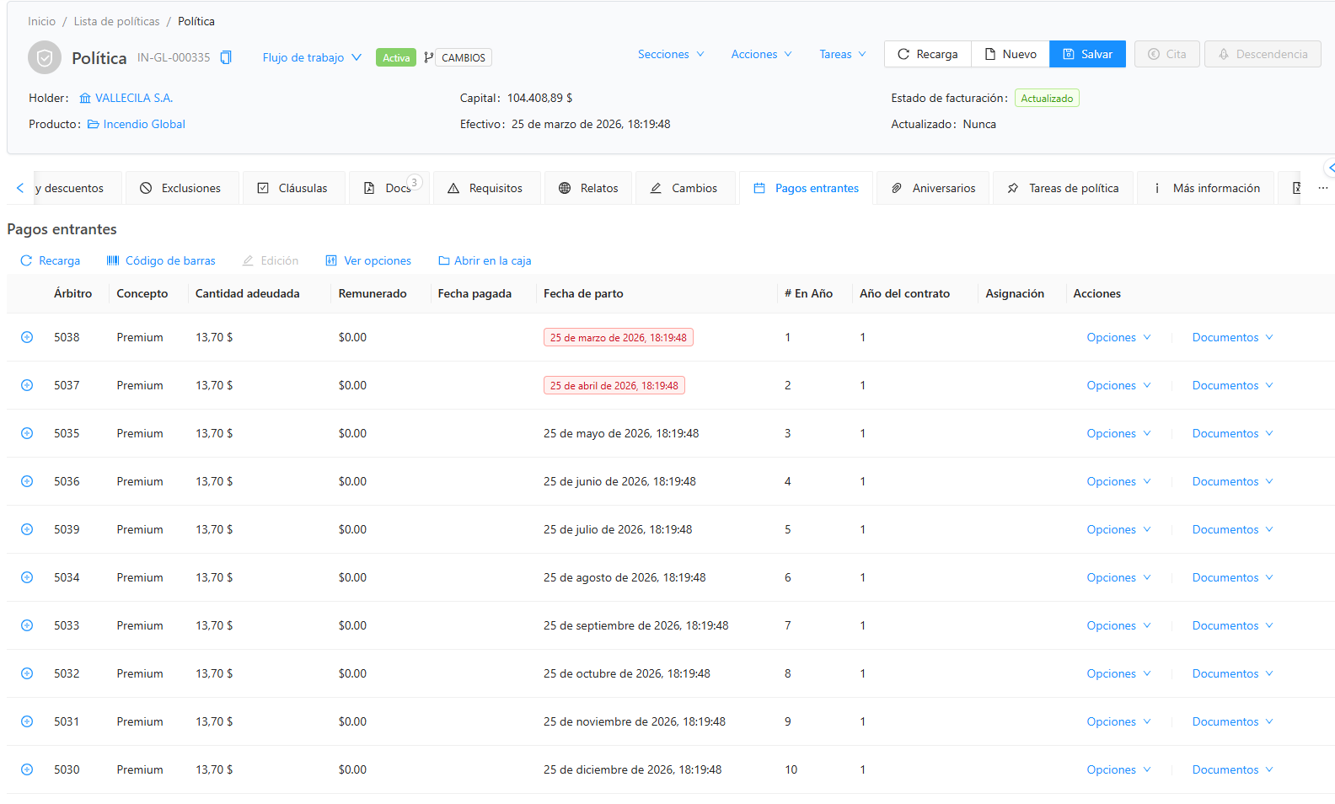
 |  |  |  | 0.45 | 2026-05-08
 |  |  |  | 0.45 | 2026-05-09
 |  |  |  | 20.72

